KC미래장학재단
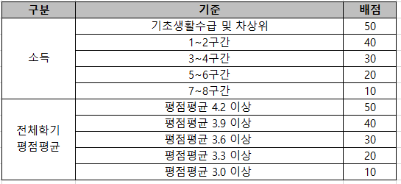
2026학년도 KC미래장학재단 신규장학생 추천 서식

과정 | 학과(부) | 학번 | 성명 | 25.2학기 기준 등록학기 수 | 25.2학기 소득분위 | 전체학기 평점평균 | 직전학기 평점평균 | 비고
학사

